Map
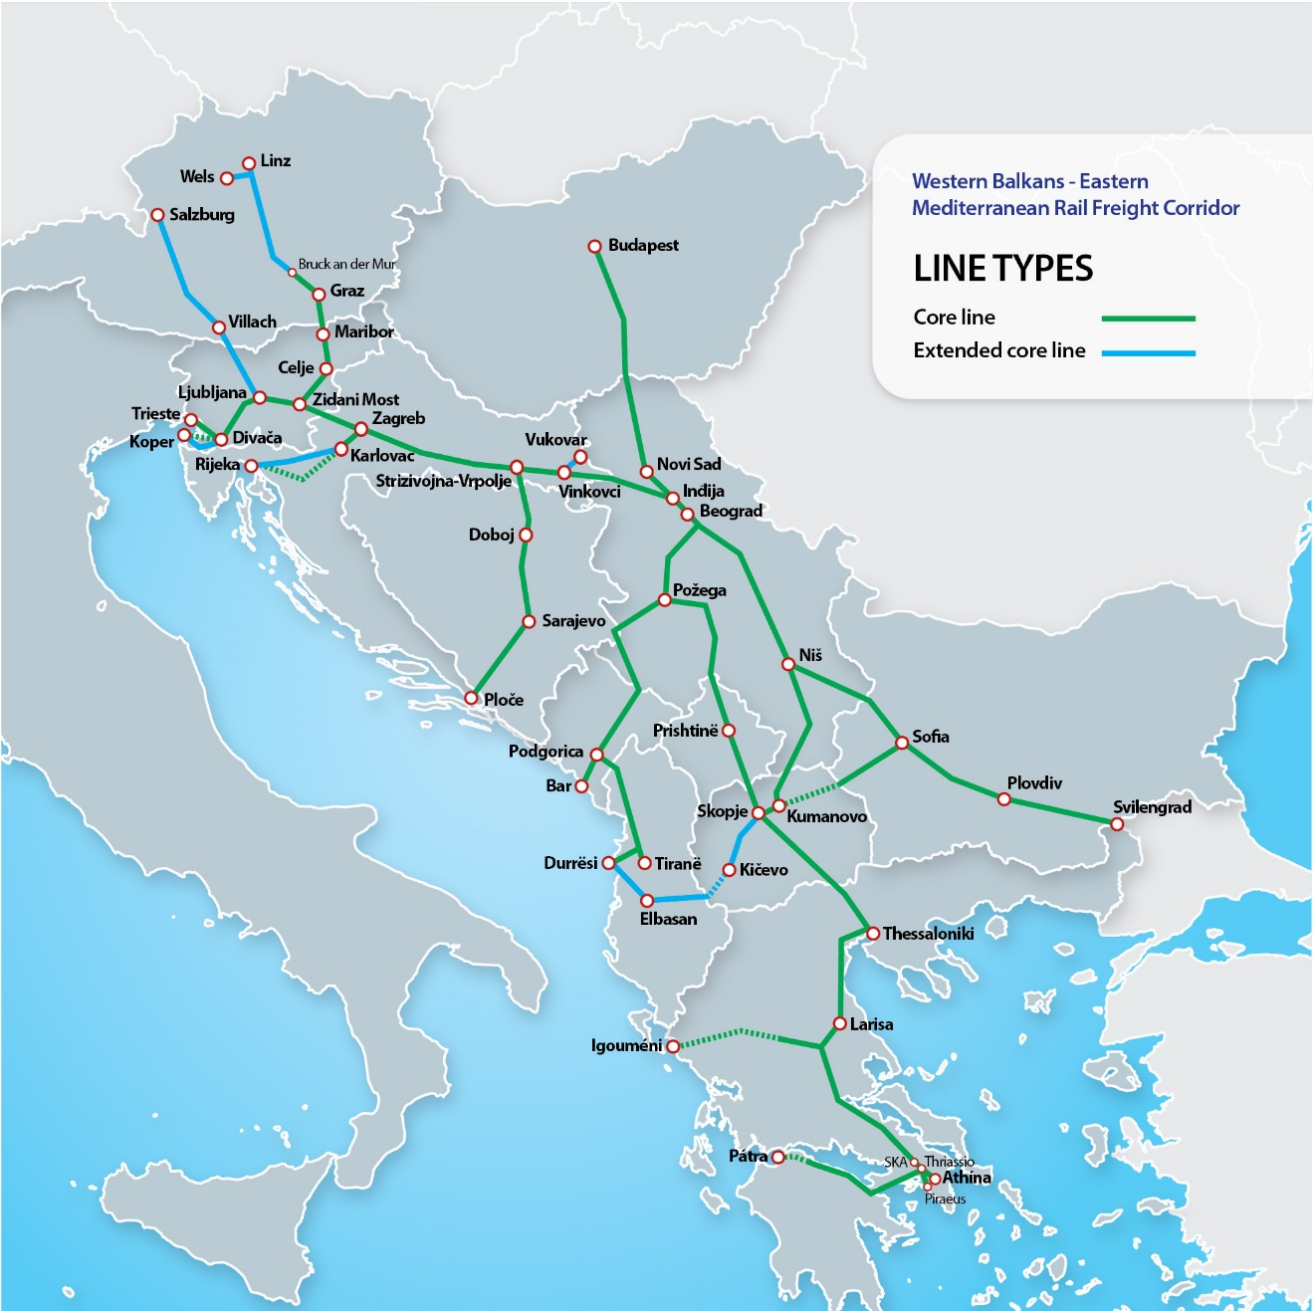

Schedule
Map
Show all
New
Changed
Deleted
10000
IM | ID | Section | Direction | Line |  | Year |  | Week |  | Period from |  | Period to |  | Duration | Time of day | Reason for restriction | Traffic impact |  |  |  |  | Traffic measures |  |  |  |  | Description | International coordination | In yearly timetable | IM Project ID (Optional) | Last update | Classification | Weekdays | Interval | Affected estimated travel volume | Affected border | Deviation location | Deviation border | Status | Additional information | Automatic process | Bitmap Days | Variant
 |  |  |  | From | To | From | To | From | To | Date from | Time from | Date to | Time to |  |  |  | Total Closure | Reduced Track Availability | Speed Restrictions | Weight, Length, Profile | No catenary | Cancellation | Re-routing | Train replacement | Delays | Other

ÖBB Infra | 81-B-90480 | Wien Hbf-Südosttangente (in Wbf)=Staatsgrenze nächst Spielfeld-Straß - (Sentilj) | < > | Frohnleiten | Peggau-Deutschfeistritz | 2027 | 2027 | 28 | 28 | 12.07.2027 | 22:30 | 17.07.2027 | 04:00 | 4 days + 5,5 h | periodically | Others | T | LT |  |  |  |  |  |  | 0 |  | Erneuerung Durchlass km 187,904 Vorarbeiten |  | N | SAC608 (20-187758) | 11.11.2025 | Minor |  |  | 1-10%
ÖBB Infra | 81-B-83847 | Salzburg Hbf (in Sb)=Wörgl Hbf (in W) | < > | Werfen | Bischofshofen | 2027 | 2027 | 14 | 19 | 05.04.2027 | 00:00 | 15.05.2027 | 24:00 | 41 days | periodically | Others | T | LT |  |  |  |  |  |  | 0 |  | Pfarrwerfen; Erneuerung Bahnsteigbeleuchtung und Bahnsteigentwässerung; Bahnsteigverlängerung auf 220m |  | N | IMT021 | 26.09.2024 | Unclassified |  |  | 0%
ÖBB Infra | 81-B-98009 | St.Michael (in M)=Selzthal (in Sl) | < > | Stadt Rottenmann | Selzthal-Süd | 2027 | 2027 | 44 | 46 | 02.11.2027 | 00:00 | 20.11.2027 | 24:00 | 19 days | periodically | Others | T | LT |  |  |  |  |  |  | 0 |  | Sanierung der Futtermauer km 140,683 - 144,749 |  | N | BAE0.IHA9ISSY | 26.08.2025 | Unclassified |  |  | 0%
ÖBB Infra | 81-B-90533 | Marchtrenk (in Mak)=Wels Hbf | < > | Wels Vbf | Wels Vbf-Terminal | 2027 | 2027 | 18 | 18 | 05.05.2027 | 21:00 | 09.05.2027 | 18:00 | 3 days + 21,0 h | continuous | Others | T | LT |  |  |  | C |  |  | 0 |  | Weichenneulage 112, 113 |  | N |  | 26.05.2025 | Minor |  |  | 1-10%
ÖBB Infra | 81-B-99300 | Villach Süd Gvbf-Auen (in Vsv)=Staatsgrenze nächst Rosenbach - (Jesenice) | < > | Rosenbach | Jesenice | 2027 | 2027 | 5 | 47 | 01.02.2027 | 07:00 | 22.11.2027 | 13:00 | 294 days + 6,0 h | continuous | Maintenance | T | LT |  |  |  | C | R | T | 0 |  | Wartungsarbeiten im Karawankentunnel | Affected Border: 79 Affected Ims: Jesenice Deviation Border(s): Spielfeld | N |  | 30.10.2025 | Major |  |  | 51-100%
ÖBB Infra | 81-B-91936 | Wien Hbf-Südosttangente (in Wbf)=Staatsgrenze nächst Spielfeld-Straß - (Sentilj) | < > | Mixnitz-Bärenschützklamm | - | 2027 | 2027 | 21 | 24 | 29.05.2027 | 14:00 | 15.06.2027 | 17:00 | 17 days + 3,0 h | continuous | Miscellaneous | T | LT |  |  |  | C | R | T | 0 |  | Bahnhofsumbau Bf. Mixnitz-Bärenschützklamm Bauphasen 2027 Tragwerk Mixnitzbach - Fertigstellungsarbeiten Gleis 2 |  | N | BAP010 | 01.06.2025 | High |  |  | 31-50%
ÖBB Infra | 81-B-82001 | Schwarzach-St.Veit=Villach Hbf (in Vb) | < > | Rothenthurn | - | 2026 | 2027 | 51 | 27 | 20.12.2026 | 00:00 | 09.07.2027 | 16:00 | 201 days + 15,0 h | continuous periodically | Miscellaneous | T | LT | S |  |  | C |  | T | 0 |  | Bahnhofumbau Rothenthurn - Bauphasen 19 - 31 |  | N | NAA141 | 02.04.2025 | Medium |  |  | 11-30%
ÖBB Infra | 81-B-89302 | Schwarzach-St.Veit=Villach Hbf (in Vb) | < > | Penk | - | 2027 | 2027 | 19 | 21 | 13.05.2027 | 00:00 | 24.05.2027 | 24:00 | 12 days | continuous periodically | Others | T | LT |  |  |  | C |  |  | 0 |  | Gründliche Durcharbeitung Weichen 1-5 Bf. Penk |  | N | 25-208126 | 03.06.2025 | Unclassified |  |  | 0%
ÖBB Infra | 81-B-91380 | Villach Süd Gvbf-Auen (in Vsv)=Staatsgrenze nächst Rosenbach - (Jesenice), Bruck a.d.Mur (in Bm)=Staatsgrenze nächst Thörl-Maglern -(Tarvisio B.), Villach Seebach=Villach Süd Gvbf-West (in Vsv) | < > | Villach Süd Gvbf-Auen | - | 2027 | 2027 | 32 | 35 | 15.08.2027 | 00:00 | 30.08.2027 | 24:00 | 16 days | continuous | Others | T | LT |  |  |  | C | R | T | 10 |  | Villach Süd Gvbf - Auen Weichenneulagen W101,106, 107 sowie Gleisneulage Gl 104, 106 von km 381,875 bis km 383,410 |  | N |  | 02.06.2025 | High |  |  | 31-50%
ÖBB Infra | 81-B-90090 | Abzw Ams 11=Bischofshofen (in Bo), Linz Hbf (in Lz)=Selzthal (in Sl) | < > | Linzerhaus | Selzthal | 2027 | 2027 | 35 | 37 | 03.09.2027 | 22:00 | 13.09.2027 | 05:00 | 9 days + 7,0 h | continuous | Others | T | LT |  |  |  | C | R | T | 0 |  | Gesamtsperre Pyhrn Süd | Affected Border: 80 Affected Ims: Passau Deviation Border(s): Kufstein, Freilassing | N | SAB417 | 15.05.2025 | High |  |  | 51-100%
ÖBB Infra | 81-B-92587 | Abzw Ams 11=Bischofshofen (in Bo), Linz Hbf (in Lz)=Selzthal (in Sl), St.Michael (in M)=Selzthal (in Sl) | < > | Selzthal | - | 2027 | 2027 | 31 | 32 | 02.08.2027 | 08:00 | 11.08.2027 | 18:00 | 9 days + 10,0 h | continuous | Others | T | LT |  |  |  |  |  |  | 0 |  | WN/WA DKW 66/67, W 76,77 und 78 Bf. Selzthal |  | N | 21-191813 | 16.06.2025 | Unclassified |  |  | 0%
ÖBB Infra | 81-B-92589 | Abzw Ams 11=Bischofshofen (in Bo), Linz Hbf (in Lz)=Selzthal (in Sl), St.Michael (in M)=Selzthal (in Sl) | < > | Selzthal | - | 2027 | 2027 | 32 | 33 | 12.08.2027 | 08:00 | 21.08.2027 | 18:00 | 9 days + 10,0 h | continuous | Others | T | LT |  |  |  |  |  |  | 0 |  | WN/WA DKW 68/69, W 72, 73 und 74 Bf. Selzthal |  | N | 21-191813 | 16.06.2025 | Unclassified |  |  | 0%
ÖBB Infra | 81-B-92722 | Wien Hbf-Südosttangente (in Wbf)=Staatsgrenze nächst Spielfeld-Straß - (Sentilj) | < > | Bruck a.d.Mur-Fbf | Peggau-Deutschfeistritz | 2027 | 2027 | 2 | 6 | 17.01.2027 | 01:00 | 08.02.2027 | 04:00 | 22 days + 3,0 h | continuous | Miscellaneous | T | LT |  |  |  | C |  |  | 0 |  | Oberleitungserneuerung Bf. Bruck a. d. Mur Fbf Montage Quertragwerke zw. Bk und Bm |  | N | AMV699.06 | 20.06.2025 | Medium |  |  | 11-30%
ÖBB Infra | 81-B-83928 | Schwarzach-St.Veit=Villach Hbf (in Vb) | < > | Schwarzach-St.Veit | Mallnitz-Obervellach | 2027 | 2027 | 6 | 27 | 08.02.2027 | 00:00 | 09.07.2027 | 21:00 | 151 days + 20,0 h | continuous | Others | T | LT |  |  |  | C | R | T | 0 |  | Tauernsperre - Modernisierung Tauerntunnel, Modul 2 - Viaduktsanierungen - Tunnelaufweitung und Stromschienenmontage Klamm-Tunnels - Instandsetzungsarbeiten im gesamten Streckenverlauf | Affected Border: 80, 83, 79 Affected Ims: Kufstein, Jesenice, Brenner Deviation Border(s): Tarvis | Y | AMA49901 | 03.12.2025 | Major |  |  | 51-100%
ÖBB Infra | 81-B-92605 | Linz Hbf (in Lz)=Selzthal (in Sl) | < > | Klaus | - | 2027 | 2027 | 34 | 35 | 23.08.2027 | 23:10 | 03.09.2027 | 05:30 | 10 days + 6,3 h | periodically | Others | T | LT |  |  |  | C | R |  | 0 |  | Klaus; Erneuerung der Oberleitungsanlage, km 60,459 |  | N | 24-204919 | 16.06.2025 | Minor |  |  | 51-100%
ÖBB Infra | 81-B-84782 | Knoten Wagram (in Wat)=Salzburg Hbf (in Sb), Linz Hbf (in Lz)=Selzthal (in Sl) | < > | Linz Hbf | Hörsching | 2027 | 2027 | 48 | 48 | 05.12.2027 | 01:30 | 05.12.2027 | 02:30 | 1,0 h | continuous | Miscellaneous | T | LT |  |  |  | C |  |  | 0 |  | Softwaretausch und Inbetriebnahme der Ersatzhaltestelle Leonding |  | N |  | 17.07.2025 | Minor |  |  | 51-100%
ÖBB Infra | 81-B-91443 | Knoten Wagram (in Wat)=Salzburg Hbf (in Sb), Linz Hbf (in Lz)=Selzthal (in Sl) | < > | Linz Hbf | - | 2027 | 2027 | 30 | 36 | 26.07.2027 | 00:00 | 11.09.2027 | 24:00 | 48 days | continuous periodically | Miscellaneous | T | LT |  |  |  |  |  |  | 0 |  | Viergleisigen Anbindung Linz Hbf Bauphase 32 |  | N |  | 18.06.2025 | Minor |  |  | 1-10%
ÖBB Infra | 81-B-90656 | Marchtrenk (in Mak)=Wels Hbf | < > | Wels Vbf - gesamt | - | 2027 | 2027 | 46 | 47 | 20.11.2027 | 18:00 | 22.11.2027 | 17:00 | 1 day + 23,0 h | continuous | Others | T | LT |  |  |  |  |  |  | 0 |  | Weichenneulage 354 |  | N |  | 26.05.2025 | Unclassified |  |  | 0%
ÖBB Infra | 81-B-92523 | Abzw Ams 11=Bischofshofen (in Bo), Linz Hbf (in Lz)=Selzthal (in Sl) | < > | Selzthal | Hieflau | 2027 | 2027 | 46 | 46 | 15.11.2027 | 00:00 | 19.11.2027 | 24:00 | 5 days | continuous | Others | T | LT |  |  |  | C | R |  | 0 |  | OL-Erneuerung Bf. Admont und Gstatterboden |  | N |  | 12.06.2025 | Medium |  |  | 51-100%
ÖBB Infra | 81-B-87768 | Villach Süd Gvbf-Auen (in Vsv)=Staatsgrenze nächst Rosenbach - (Jesenice) | < > | Jesenice - gesamt | Rosenbach | 2026 | 2027 | 50 | 39 | 13.12.2026 | 00:00 | 27.09.2027 | 24:00 | 288 days + 23,0 h | continuous | Others | T | LT |  |  |  |  | R |  | 0 |  | Bahnhofumbau Jesenice - Bauphasen 7-10 | Affected Border: 79 Affected Ims: Jesenice Deviation Border(s): Spielfeld | N |  | 05.09.2025 | Major |  |  | 51-100%
ÖBB Infra | 81-B-91440 | Knoten Wagram (in Wat)=Salzburg Hbf (in Sb), Linz Hbf (in Lz)=Gaumberg | < > | Linz Hbf | - | 2027 | 2027 | 10 | 11 | 08.03.2027 | 07:00 | 21.03.2027 | 17:00 | 13 days + 10,0 h | continuous | Others | T | LT |  |  |  |  |  |  | 0 |  | Gleineulage 422, 424 |  | N |  | 27.05.2025 | Unclassified |  |  | 0%
ÖBB Infra | 81-B-84777 | Knoten Wagram (in Wat)=Salzburg Hbf (in Sb), Linz Hbf (in Lz)=Selzthal (in Sl) | < > | Linz Hbf | Marchtrenk | 2027 | 2027 | 48 | 49 | 05.12.2027 | 01:30 | 11.12.2027 | 24:00 | 6 days + 22,5 h | continuous | Miscellaneous | T | LT | S |  |  | C | R | T | 0 |  | Viergleisiger Ausbau: Einbau LM16 im Bereich Oftering 2. Anschwenkung an Gleis 3 neu im Bereich Leonding |  | N |  | 17.07.2025 | Minor |  |  | 1-10%
ÖBB Infra | 81-B-84747 | Knoten Wagram (in Wat)=Salzburg Hbf (in Sb), Marchtrenk (in Mak)=Traun (in T) | < > | Hörsching | Marchtrenk | 2027 | 2027 | 3 | 5 | 24.01.2027 | 00:00 | 05.02.2027 | 24:00 | 13 days | continuous | Miscellaneous | T | LT | S |  |  | C | R | T | 0 |  | Viergleisiger Ausbau 1. Anschwenkung an Gleis 4 in Marchtrenk |  | N |  | 28.04.2025 | Minor |  |  | 1-10%
...

TCR Map ÖBB-I
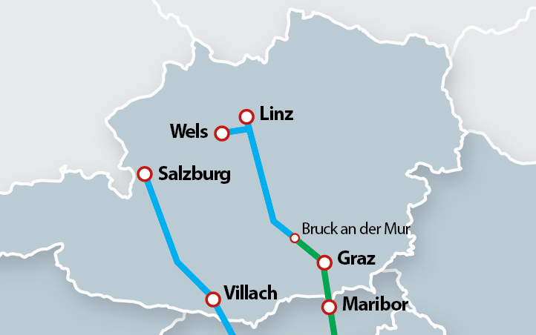
Rosenbach - Jesenice 1.2.2027 - 22.11.2027

Schwarzach-St.Veit - Mallnitz-Obervellach 8.2.2027 - 9.7.2027

Jesenice - gesamt - Rosenbach 13.12.2026 - 27.9.2027

Bruck a.d.Mur - gesamt 24.10.2027 - 7.11.2027

Mixnitz-Bärenschützklamm 7.5.2027 - 26.5.2027

Rohr-Bad Hall - Kirchdorf a.d.Krems 23.8.2027 - 3.9.2027

Marchtrenk - Sbl Mak 1P 2.8.2027 - 13.9.2027

Mixnitz-Bärenschützklamm 29.5.2027 - 15.6.2027

Due to high number of TCRs on WBEM RFC line sections in Austria, only TCRs with major and high impact on traffic are shawn on the map.

TCR Map SŽ-I
Ljubljana - closure of tracks 1.1.2026 - 2.10.2026, upgrading of station, building new tracks - Phase B and C
Ljubljana - closure of tracks 1.1.2027-1.10.2027 - Phase D
Ljubljana Šiška - Kranj 25.9.-11.10.2026 total closure (maintenance)
Jesenice - closure of tracks 6.2.2026 - 27.9.2027, upgrading of station, building new tracks
Sava - Litija 4.5.-31.5.2026, left/right track closure maintenance
Krško - station upgrading 25.1.-20.9.2027
Brezovica - Preserje 1.4.-10.5.2026, one track closure (upgrading of section)
Borovnica - Verd 1.7.-10.12.2026, left/right track closure, bridge upgrading
Preserje, Brezovica - closure of tracks (stations upgrading, modernization) 10.1.-25.6.2026
Borovnica - Verd 1.7.-11.12.2027 left/right track closure, bridge upgrading
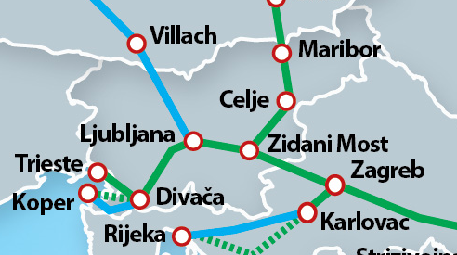

TCR Map HŽI
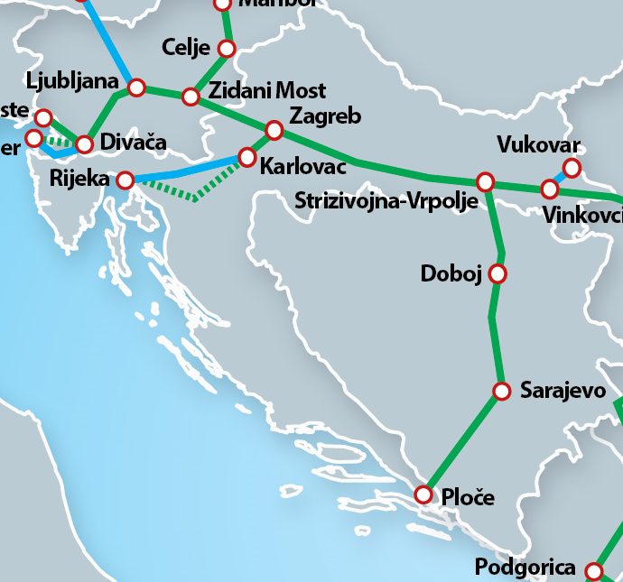
...

TCR Map IŽS
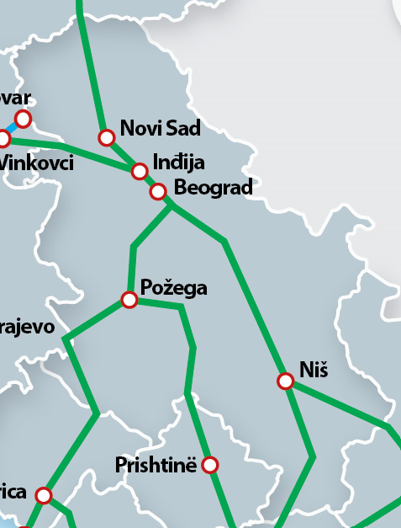

Niš station 2024 - 2026, periodical, Railway bypass Niš

Sićevo – Dimitrovgrad 2024 – 2026, periodical, Reconstruction & Electrification of the Niš – Dimitrovgrad railway line

TCR Map NRIC
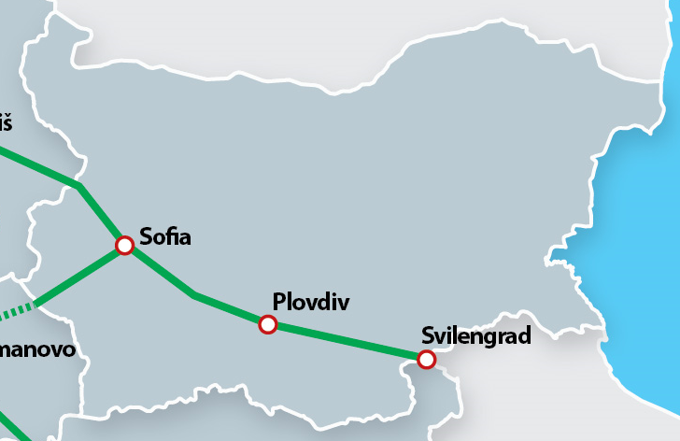
Elin-Pelin - Kostenets
December 2020 - December 2030
Modernization of the railway infrastructure
Dragoman – Voluyak
December 2023 - December 2027
Modernization of the railway infrastructure
Voluyak – Sofia
December 2023 - December 2027
Modernization of the railway infrastructure
Sofia station
December 2023 - December 2026
Modernization of the railway infrastructure
Kostenets - Septemvri
December 2019 - December 2028
Modernization of the railway infrastructure

TCR Map OSE SMSA
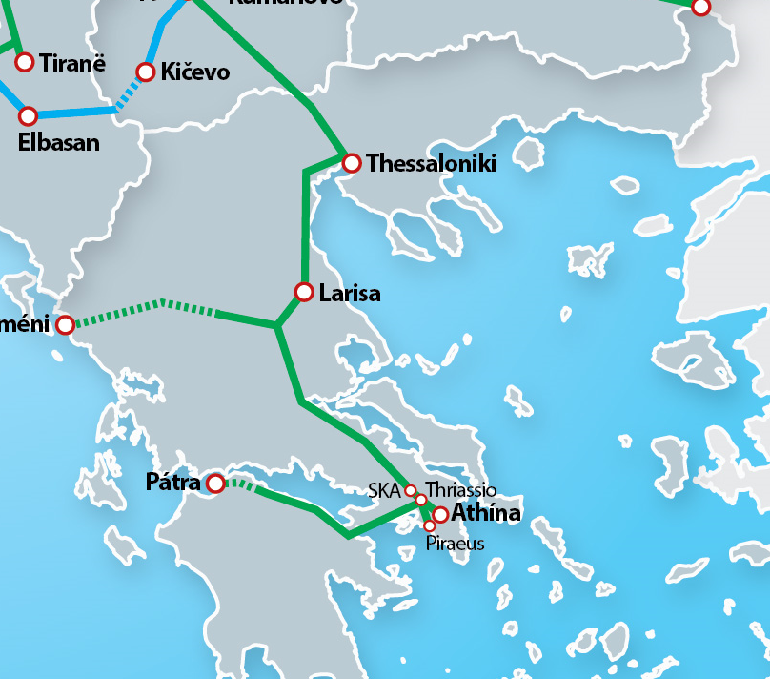

Palaiofarsalos - Kalambaka 6.9.2023 - 30.12.2026, Restoration of the single-track railway line from Palaiofarsalos to Kalambaka, in identified sections of the line, following the natural disasters ‘Daniel’ and ‘Elias

Larisa - Leianokladi 1.1.2024 - 30.6.2026, One track closed and the other one with speed restriction

TCR Map MAV
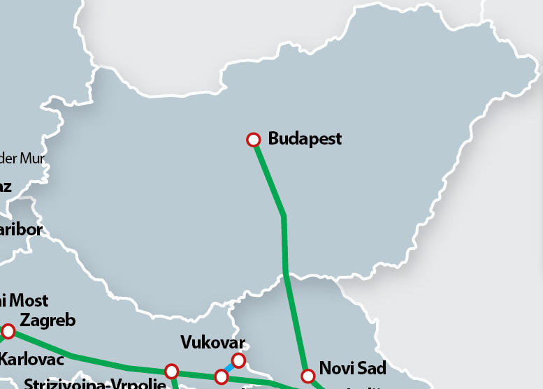
There are no planned TCRs in TT period 2026 on Hungarian WBEM RFC line section. The TCRs in TT period 2027 will be added afterwards (in updated TCRs list).

